Blad1
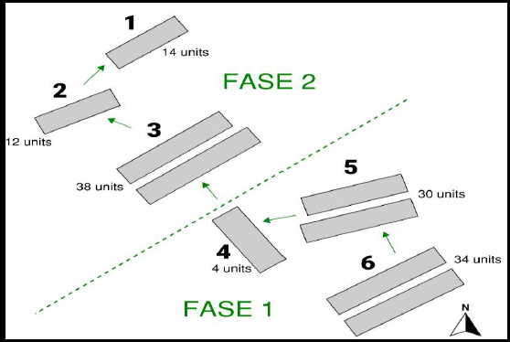
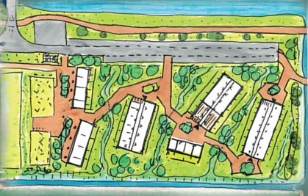
Oplevering + types t.b.v. Inrichting LOO Sporthoeklaan

Blok | Oplevering (week) | Verdieping | Type A | Type B | Type C | Type D | Totaal aantal woningen
1 | 30/31 | Begane grond | 1 | 1
 |  | 1e Verdieping | 1 | 1 |  |  | 4
2 | 29/30 | Begane grond | 1 | 2
 |  | 1e Verdieping | 1 | 2 |  |  | 6
3 | 28/29 | Begane grond | 1 | 5
 |  | 1e Verdieping | 1 | 5 |  |  | 12
4 | 23 | Begane grond |  | 2 |  | 2
 |  |  |  |  |  |  | 4
5 | 21/22 | Begane grond | 1 | 3 | 2
 |  | 1e Verdieping | 1 | 3 | 2 |  | 12
6 | 19/20/21 (half) | Begane grond | 1 | 6 | 1
 |  | 1e Verdieping | 1 | 6 | 1 |  | 16
 |  |  |  |  |  | Totaal: | 54

